Пропозиція_товари
 |  |  |  |  |  | Додаток №1 до Запиту 2251МН
 |  | Форма цінової пропозиції

(Назва Учасника), надає свою пропозицію щодо участі у закупівлі брендованої продукції для проведення заходів ТЧХУ.
Відомості про підприємство |  |  | Повне найменування учасника – суб’єкта господарювання
 |  |  | Ідентифікаційний код за ЄДРПОУ або реєстраційний номер облікової картки платника податків
 |  |  | Реквізити (адреса - юридична та фактична, телефон, факс, телефон для контактів, e-mail, розрахунковий рахунок)
Відомості про особу (осіб), які уповноважені представляти інтереси Учасника |  |  | (Прізвище, ім’я, по батькові, посада, контактний телефон).
Учасники, для повноцінної участі у закупівлі, ОБОВ’ЯЗКОВО повинні надати зразок парасольки, що пропонується до постачання відповідно до технічних характеристик, визначених у Додатку №1 до конкурсної документації. Взірці приймаються за адресою м. Київ, вул. Ділова, буд. 3, Національний Комітет Товариства Червоного Хреста України. Їх ненадання є підставою для відхилення пропозиції як такої, що не відповідає умовам закупівлі. Контакт: (096) 776 54 49, Марина Гнилицька. Кінцева дата прийняття взірців 18.09.2025р. 18:00 Надані зразки будуть повернуті постачальнику після завершення цієї закупівлі.

№ п/п |  | Технічні характеристики та опис |  | Кількість | Ціна, за одиницю, (з урахуванням всіх податків і зборів) * | Вартість, грн., (з урахуванням всіх податків і зборів) * | Умови оплати, % передплати /післяплати | Термін поставки товару, календарних днів

 | Найменування
 |  | Запит** | Пропозиція (вказати модель (торгову марку), виробника, параметри та характеристики продукції, фото обов'язково) | Запит |  |  | Пропозиція | Пропозиція
1 | 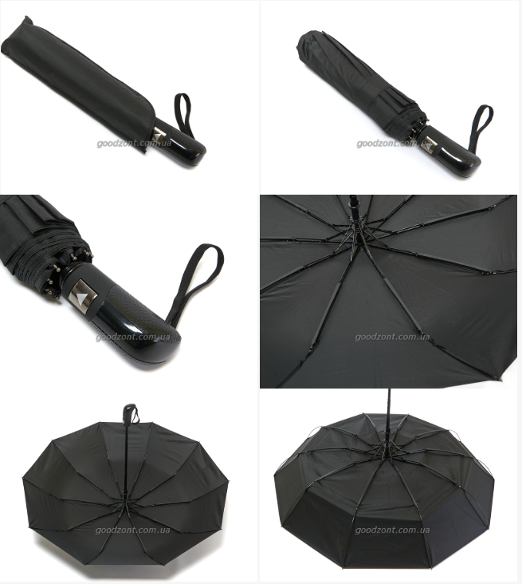 Парасолька брендована | Тип: Складний Механізм: Автомат Кількість спиць: 10 Матеріал спиць: Карбон Тип тканини куполу: Поліестер Колір: темно-сірий Система антивітер: Так Довжина парасольки в складеному вигляді (см) :35 Довжина стійки зонта (см) :53 Довжина спиці (см) :56 Діаметр розкритого куполу (см) :100 Вага парасолі (г) :485 Чохол: є Брендування: ТЧХУ та Громадський центр |  | 150 |  | 0.00
2 | Брелок брендований | Діаметр: 40 мм Матеріал: акрил Фарбовість 4+4 Фурнітура: металева, в срібному кольорі Довжина ланцюжка: 15 мм Брендування: на одному звороті логотип ТЧХУ на іншому Громадський центр |  | 100 |  | 0.00
3 | Прапорець настільний брендований | Розмір флагштоку: висота - 330 мм з підставкою, діаметр - 5 мм; Матеріал флагштоку: нержавіюча сталь полірована. Підставка флагштоку: нержавіюча сталь, круглої форми, діаметр - 65 мм. Накінечник виконаний у вигляді піки. Одномісний. Матеріал прапору: атлас; Розмір прапору: 140 х 210 мм; Тип кріплення прапору: кишеня; Ширина кишені: відповідно до діаметру флагштоку. Фарбовість: 4+0; Брендування: на одному звороті логотип ТЧХУ на іншому Громадський центр |  | 50 |  | 0.00
Всього вартість пропозиції, грн* |  |  |  |  | 0.00
* Товариство Червоного Хреста України є громадською неприбутковою організацією і просить надати максимальні знижки на товар, вказаний у ціновій пропозиції.
** Закупівля здійснюється окремими позиціями.

Примітка: вартість одиниці продукції та загальну вартість пропозиції потрібно заповнювати у гривнях, зазначаючи цифрове значення, яке має не більше двох знаків після коми.
Ми погоджуємось, що всі витрати, пов’язані з пакуванням, доставкою товару, завантажувально-розвантажувальними роботами, здійснюються за рахунок Постачальника за наданою адресою.
Ми погоджуємося та ознайомлені з умовами типового Договору ТЧХУ (Додаток №3 до Запиту).
Ми погоджуємося з умовами, що Замовник має право розділити дану закупівлю між декількома постачальниками за умови наявності більш вигідних умов на різні позиції.
Ми погоджуємося з умовами, що Ви можете відхилити нашу чи всі надані пропозиції, та розуміємо, що Ви не обмежені у прийнятті будь-якої іншої пропозиції з більш вигідними для Вас умовами.
Ми погоджуємось зафіксувати цінову пропозицію протягом 90 календарних днів з моменту подачі
Подаючи свою пропозицію ми підтверджуємо повну комплектацію та відповідність умовам зазначеним в Запиті.
Учасники повинні надсилати цінові пропозиції з підписом і печаткою (за наявності)

 |  | Керівник організації/ФОП:____________________________ ( ____________________)
 |  | МП підпис ПІБ

